B3.Mô Hình Vật Lý
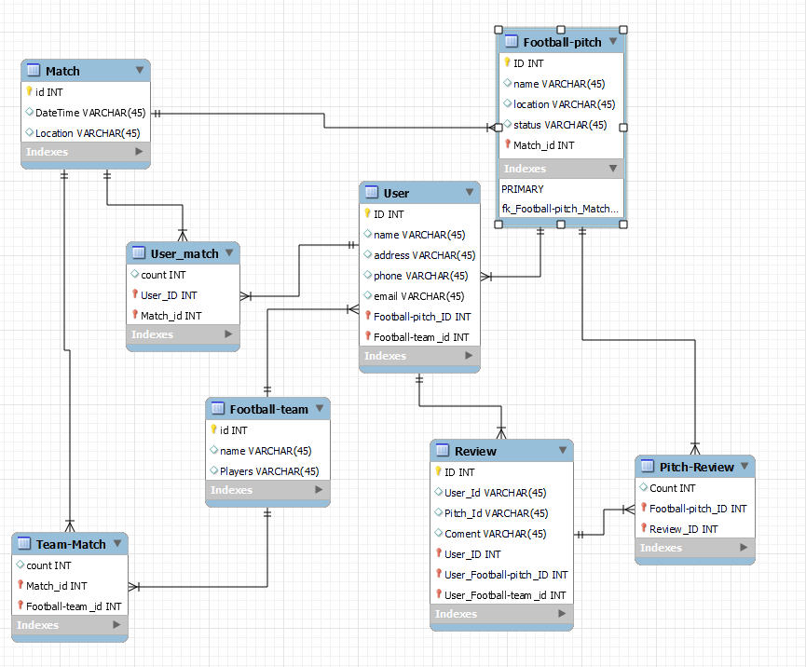

B3.MÔ HÌNH VẬT LÝ

B2.MÔ HÌNH LOGIC(ERD)
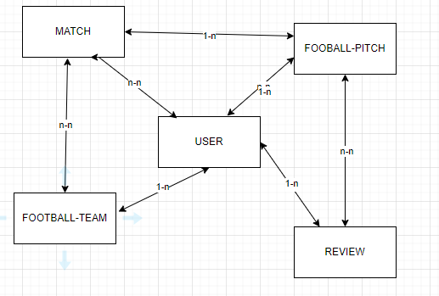
B2. MÔ HÌNH LOGIC(ERD)

